راهنمای ورود اطلاعات
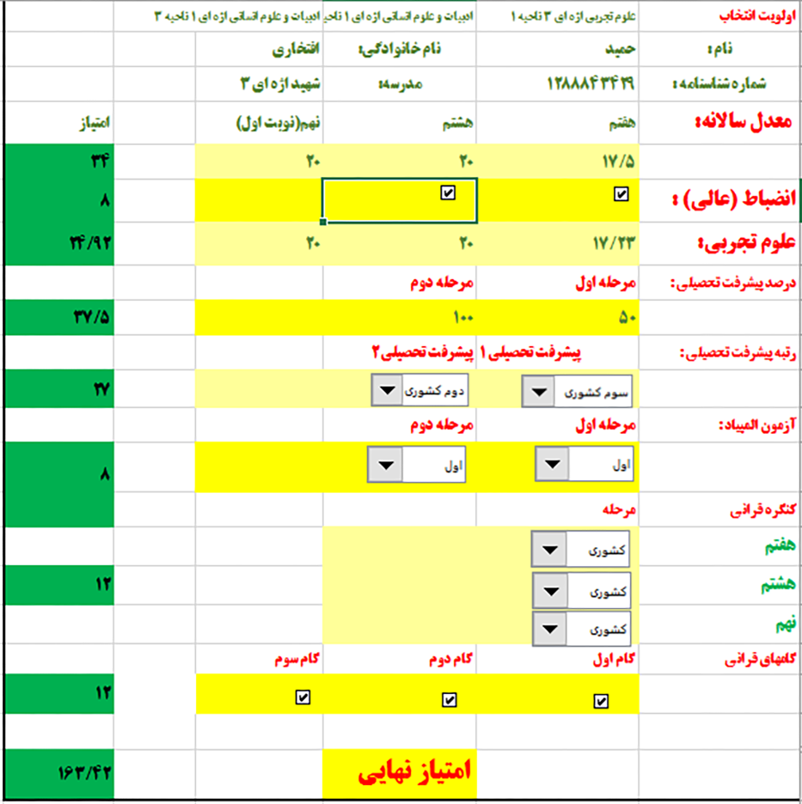
1- اطلاعات بصورت کامل و با دقت تکمیل کردد.
2- در اولویت انتخاب مدرسه و رشته تحصیلی دقت لازم به عمل آید ؛ پس از تکمیل و ارسال فایل به هیچ عنوان قابل تغییر نمی باشد. (تکمیل تمامی اولویت ها الزامی است)
3- اطلاعات در قسمت form شکل نمونه پر گردد.
4- در امتیاز معدل دقت گردد برای پایه ی هفتم ، هشتم و نهم معدل کل می باشد.
5- انتخاب امتیاز درس علوم تجربی جهت هدایت دانش اموزان به رشته علوم تجربی در نظر گرفته شده است.
6- امتیاز پیشرفت تحصیلی سمپاد در دو مرحله اول و دوم بر اساس درصد کل ثبت گردد.
7- در گامهای قرآنی در صورت داشتن گواهینامه تیک مربوطه ثبت گردد.
8- در مواردیکه رتبه ای بدست نیامده است گزینه رتبه کسب نشده از لیست را انتخاب نمایید.
9- برای رتبه های کسب شده ارائه مدرک به مدیر مدرسه الزامی است.
10- فایل تکمیل شده اکسل بر روی CD با نام فایل شماره شناسنامه ذخیره و رایت گردیده و به همراه پرینت آن به مدرسه محل تحصیل فعلی تحویل گردد.
11- در صورت عدم هم خوانی تقاضا و ظرفیت مدرسه و رشته انتخاب شده توسط دانش آموز اداره سمپاد تصمیم خواهد گرفت.
12- در صورتیکه اطلاعات ناقص و یا اشتباه تکمیل گردد مسئولیت آن بر عهده دانش آموز و ولی ایشان می باشد.

form
اداره کل آموزش و پرورش استان اصفهان
 |  |  | دبیرستان شهید اژه ای 3 ناحیه 4
 | اولویت 1 | اولویت 2 | اولویت 3
اولویت انتخاب | ادبیات و علوم انسانی اژه ای 1 | ادبیات و علوم انسانی اژه ای 1 | ریاضی فیزیک اژه ای 2

نام : |  | نام خانوادگی:
شماره شناسنامه : | 0
معدل سالانه: | هفتم | هشتم | نهم | امتیاز
 | 20 | 20 | 20 | 48
انضباط (عالی) : |  |  |  | 12
علوم تجربی: | 20 | 20 | 20 | 36
درصد پیشرفت تحصیلی : | مرحله اول | مرحله دوم
 | 100.00 | 100.00 |  | 50
رتبه پیشرفت تحصیلی : | پیشرفت تحصیلی 1 | پیشرفت تحصیلی 2
 |  |  |  | 30
آزمون المپیاد : | مرحله اول | مرحله دوم
 |  |  |  | 8
کنگره قرآنی | مرحله
هفتم
هشتم |  |  |  | 12
نهم
گامهای قرآنی | گام اول | گام دوم | گام سوم
 |  |  |  | 12

 |  | امتیاز نهایی |  | 208
 |  | تلفن منزل :
 |  | تلفن همراه :

